Sheet1
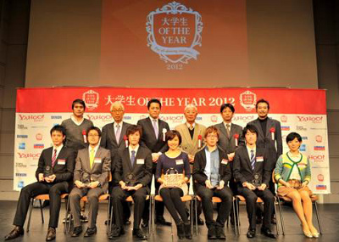
 |  |  | そのチカラは、 未来を変える切り札だ。 |  |  |  |  |  |  | パネル1 |  |  |  | パネル２・３ | ｃ
 |  |  |  |  |  |  |  |  |  |  |  | 賞金や特徴 |  |  |  | 賞金や特徴

 |  |  | その年、新たな価値創造をすべく、チャレンジした学生を称え、賞賛するコンテストイベント。

 |  |  |  |  |  |  |  | いますぐエントリー！

スポンサー企業一覧

 |  |  |  |  |  |  |  |  |  |  |  | <2次開発

 | ●●●●

 | 「大学生OF THE YEAR」は、
 | 従来の考えや枠組みを超えた発想を軸に、
 | 新たな価値創造につながる活動・実績に光をあてるコンテスト。
 | ビジネス、IT・エレクトロニクス、
 | エンターテインメント、ノンプロフィットの4部門から
 | 自らの活動内容に合った部門にエントリーすることができる。
 | 失敗をおそれず、挑戦することのカッコよさを、
 | ぜひこの場で存分にアピールしてほしい。
 | きっとこれからの社会を変えていく大きなヒントになり得るはずだ。

4つの特徴

 |  | 「日常」を評価 | 「多様」な部門 |  | 「特別」を体験 |  |  |  | 「人脈」を形成
 |  | 日々の中の取り組み、挑戦に光をあて、その中で最も輝かしい実績を残した学生を賞賛します。 | できる限り多くの人の日々の活動に光をあてるべく、4部門用意しています。自身の専門性を発揮してください。 |  | 表彰者に対して、協賛企業から誰も滅多に体験できない豪華な特典が提供されます。 |  |  |  | あらゆる分野で活躍している学生と社会人が一同に集います。かけがえのない出会いがあります。

 |  |  |  |  |  |  |  |  |  |  | ＜表彰者特典追加
過去の受賞者
 |  |  |  |  |  |  |  |  |  |  | ※過去受賞者記事は別紙。

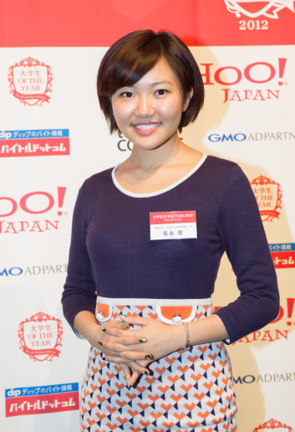
 |  |  |  | 夢へ一歩近づけました。

 |  |  |  | 2012年 グランプリ
 |  |  |  | 吉永 恵（早稲田大学４年）

 |  |  |  | ・・・・・・・・・・・・・・・・・・・・・・・・・・・・・・・・・・・・・・・・・・・・・・・・・・・・・・・・・・・・・・・・・・・・・・・・・・・・・・・・・・・・・・・・・・・・・・・・・・・・・・・・・・・・・・・・・・・・・・・・・・・・・・・・・・・・・・・・・・・・・・・・・・・・・・・・・・・・・・・・・・・・・・・・・・・・・・・・・・・・・・・・・・・・・・・・・・・・・・・・・・・・・・・・・・・・・・・・・・・・・・・・・・・・・・・・・・・・・・・・・・・・・・・・・・・・・・・・・・・・・・・・・・・・・・・・・・・・・・・・・・・・・・・・・・・・・・・・・・・・・・・・・・・・・・・・・・・・・・・・・・・・・・・・・・・・・ （続きを読む）

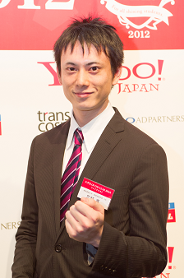
 |  |  |  | 積み重ねてきたことの価値を確認できました。

 |  |  |  | 2012年 準グランプリ
 |  |  |  | 三好 真（慶應義塾大学４年）

 |  |  |  | ・・・・・・・・・・・・・・・・・・・・・・・・・・・・・・・・・・・・・・・・・・・・・・・・・・・・・・・・・・・・・・・・・・・・・・・・・・・・・・・・・・・・・・・・・・・・・・・・・・・・・・・・・・・・・・・・・・・・・・・・・・・・・・・・・・・・・・・・・・・・・・・・・・・・・・・・・・・・・・・・・・・・・・・・・・・・・・・・・・・・・・・・・・・・・・・・・・・・・・・・・・・・・・・・・・・・・・・・・・・・・・・・・・・・・・・・・・・・・・・・・・・・・・・・・・・・・・・・・・・・・・・・・・・・・・・・・・・・・・・・・・・・・・・・・・・・・・・・・・・・・・・・・・・・・・・・・・・・・・・・・・・・・・・・・・・・・ （続きを読む）

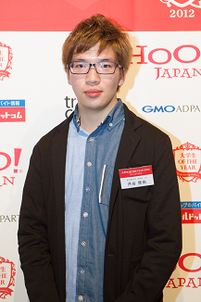
 |  |  |  | かけがえのない出会いがありました。

 |  |  |  | 2012年 準グランプリ
 |  |  |  | 渋谷 悠佑（東京理科大学卒）

 |  |  |  | ・・・・・・・・・・・・・・・・・・・・・・・・・・・・・・・・・・・・・・・・・・・・・・・・・・・・・・・・・・・・・・・・・・・・・・・・・・・・・・・・・・・・・・・・・・・・・・・・・・・・・・・・・・・・・・・・・・・・・・・・・・・・・・・・・・・・・・・・・・・・・・・・・・・・・・・・・・・・・・・・・・・・・・・・・・・・・・・・・・・・・・・・・・・・・・・・・・・・・・・・・・・・・・・・・・・・・・・・・・・・・・・・・・・・・・・・・・・・・・・・・・・・・・・・・・・・・・・・・・・・・・・・・・・・・・・・・・・・・・・・・・・・・・・・・・・・・・・・・・・・・・・・・・・・・・・・・・・・・・・・・・・・・・・・・・・・・

 |  |  |  |  |  |  |  |  |  |  |  |  | ＜選考の流れ追加
 |  |  |  |  |  | 応募要項

 |  |  |  |  |  | 対 象：学生（大学生、短大生、大学院生）
 |  |  |  |  |  |  | ※年齢・性別・国籍・プロ・アマ問わず
 |  |  |  |  |  |  | ※自薦他薦可
 |  |  |  |  |  | 応募締切：2014年10月31日（金）
 |  |  |  |  |  | 審査基準：各部門ともに、その年に既存の価値観の枠を超えた、
 |  |  |  |  |  |  | 新しい価値創造を 行う活動、実績を創り、将来の
 |  |  |  |  |  |  | 日本を代表する可能性がある学生か どうか審査いたします。
 |  |  |  |  |  | 賞 ：総合グランプリ：賞金50万円
 |  |  |  |  |  |  | ※各部門グランプリは特別協賛企業より特典を贈呈。後日リリース。
 |  |  |  |  |  | 選考方法：プロフィールや実績をもとに一時選考（書類審
 |  |  |  |  |  |  | 査）を行います。最終審査は12月17日（水）
 |  |  |  |  |  |  | 各部門のスペシャリストの審査員を招き、渋谷
 |  |  |  |  |  |  | ヒカリエホールにて開催。ファイナリストに選ばれた
 |  |  |  |  |  |  | 大学生に自己PRをしていただき、グランプリ・準
 |  |  |  |  |  |  | グランプリを決定します。

応募フォーム

実行委員会メンバー

